Habilidades Gestión
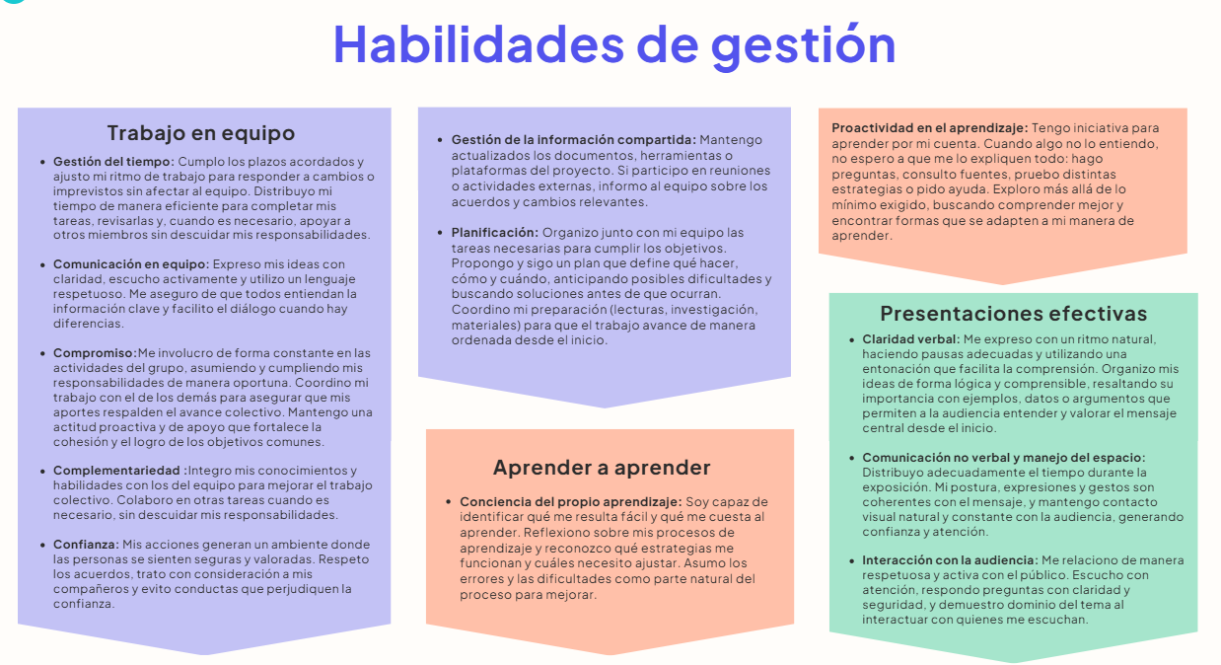

Habilidades de Gestión
 | Califícate del 1 al 5, donde: 4.5-5 significa “Sobresaliente”. Tienes un dominio sólido y lo aplicas con seguridad. 3.8- 4.4 significa “Proficiente”. Manejas la habilidad de forma adecuada y consistente. 3.0- 3.7 significa “En desarrollo”. Tienes avances, pero aún necesitas mejorar. 0-2.9 significa “Básico”. Requieres trabajar significativamente en este aspecto. Sé sincero. Esta evaluación es para ti. Entre más honesta sea tu respuesta, más útil será tu diagnóstico.

 | Habilidades de Gestión |  | Autoevaluación
 | Trabajo en equipo | Gestión del tiempo | 4
 |  | Comunicación en equipo | 5
 |  | Compromiso | 4.5
 |  | Complementariedad | 3.8
 |  | Confianza | 3.5
 |  | Gestión de la información compartida | 3
 |  | Planificación | 4
 | Aprender a aprender | Conciencia del propio aprendizaje | 5
 |  | Proactividad en el aprendizaje | 4.5
 | Presentaciones efectivas | Claridad verbal | 3
 |  | Comunicación no verbal y manejo del espacio | 2.5
 |  | Interacción con la audiencia | 3

Habilidades Técnicas
Califícate del 1 al 5, donde: 4.5-5 significa “Sobresaliente”. Tienes un dominio sólido y lo aplicas con seguridad. 3.8- 4.4 significa “Proficiente”. Manejas la habilidad de forma adecuada y consistente. 3.0- 3.7 significa “En desarrollo”. Tienes avances, pero aún necesitas mejorar. 0-2.9 significa “Básico”. Requieres trabajar significativamente en este aspecto. Sé sincero. Esta evaluación es para ti. Entre más honesta sea tu respuesta, más útil será tu diagnóstico.

Análisis y Diseño

 | Análisis y Diseño | Autoevaluación
 | Definición de Historias de Usuario | 3.5
 | Estimación y priorización de Historias de Usuario | 3
 | Utilización de Figma para crear prototipos | 2
 | Plan de pruebas | 3
 | Lenguaje Gherkin para pruebas y criterios de aceptación | 2.5
 | Dis. de software utilizando Diagramas de clase | 4.5
 | Dis. de software utilizando Diagramas de secuencia | 4
 | Dis. de BD - Modelo Relacional | 4.5

Construcción y Gestión de proyectos

 | Construcción y Gestión de proyectos | Autoevaluación
 | Estructuras de lenguajes de programación | 4.5
 | Framework Django para crear aplicaciones web | 1
 | Python | 4.5
 | Dis. de pruebas utilizando caja negra | 3
 | Implementación de pruebas unitarias | 3.5
 | Pruebas funcionales automatizadas con Selenium | 1
 | Desarrollo de interfaz de usuario utilizando HTML/CSS | 4.5
 | Control de Versiones utilizando Git y Github | 5
 | Jira para gestión de proyectos | 2

